Parametros motor
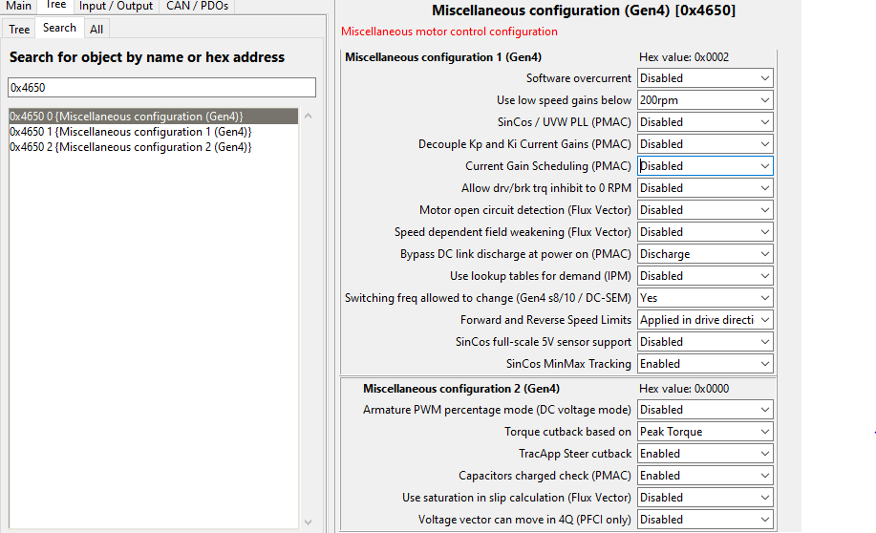
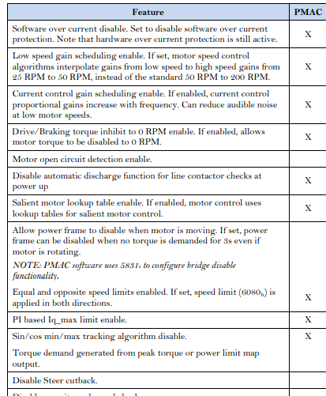
PMAC motor parameters | valor | unidad | rango | comentario | referencia
Maximum Stator Current (Is Max) | 124.42894 | A(rms) | suma de 3 fases y corriente maxima del sevcon, obtener valor con torque maximo establecido (214A=133Nm o 240 A =150Nm con Ke = 0.02 y npp=16) | Considerar la suma de la corriente de cada fase, y que el valor pico de corriente del sevcon es de 300A aproximadamente
Minimum Magnetizing Current (Im min) | -50.00000 | A(rms) | corrinte de debilitamiento de campo, utlizar hasta menos la corriente maxima de estator | Corriente para debilitaiento de campo, Segun el manual se puede dejar como -Maximum Stator Current (Is Max)
npp | 16.00000 | - | - | Dato conocido de lo smotores
Rated Stator current | 70.00000 | A(rms) | dato de placa desconocido | Corriente nominal del estator, obtener de datasheet de motores
Stator inductance | 300.00000 | uH | medido con Tester RLC y da 86uH, se deja en 300uH debido a curva de potencia calculada en sevcon | otro valor utilizado es de 39 uH, el valor de 300uH se saco de la pagina pero debe medirse como se mide la resistencia de fase | http://www.cnqsmotor.com/en/article_read/QS%20Motor%20500W~3000W%20205%20Electric%20Bike%20Spoke%20Hub%20Motor/536.html
Nominal Battery Voltage | 110.00000 | V | voltaje nominal del banco maximo es 117, y el inicial programado es 110, se deja finalmente en 105 como el estipulado por baterias | Voltage nominal de la bateria
Iq max headroom (PMAC geometric) | 85.00061 | % | - | PMAC geometric motor headroom factor that is applied to the calculated Iq max, dejar el valor por defecto
Voltage constant Ke | 0.02900000 | V/rads | - | Valo calcula empiramente en Calculo Ke
Openloop start FW% | 0.00000 | % | - | PMAC motor openloop start
Max drive mod index | 100.00000 | % |  | Prioridad en modo conduccion
Max brake mod index | 100.00000 | % |  | Prioridad modo footbrake, se deberia aumentar este valor a 100% para mejorar respuesta freno regenerativo
Percentaged minimum allowed saturation of Ls | 50.00000 | % |  | porcentaje de saturacion de la inductancia en frio, el valor por defecto y recomendado es de 40%
Current control porportional gain | 5.39800 | V/A |  | Ganancia proporcional de lazo de control de corriente Idq
Current control integral gain | 0.00497 | V/A/s |  | Ganancia integral de corriente Idq
D-axis current controller proportional Gain | 0.00000 | - |  | Dejar en 0, cuando se quiere controlar solo Iq, las ganancias de Id son las mismas. Estas otras son para el debilitamiento del campo del rotor
D-axis current controller integral Gain | 0.00000 | - |  | Dejar en 0, cuando se quiere controlar solo Iq, las ganancias de Id son las mismas. Estas otras son para el debilitamiento del campo del rotor
Frequency / Mod index control Kp | 0.00049 | - |  | Control de frecuencia Kp, dejar valor predefinidos por el controlador
Frequency / Mod index control Ki | 0.00150 | - |  | Control de frecuencia Ki, dejar valor predefinidos por el controlador
Percentage minimun allowed sarturation of LS | 50.00000 | % |  | Valor minimo calculado de Ls

Baseline profile | valor | unidad | rango | comentario | referencia
Torque applied during drive | 100.00000 | % |  | Torque maximo aplicado cuando se conduce
Torque applied during a direction change | 50.00000 | % |  | Torque maximo del motor cuando se hace un cambio de direccion de frenado
Torque applied when neutral braking | 10.00000 | % |  | torque maximo aplicado cuando Freno neutral, porcentaje de regeneracion de corrientr hacia el banco
Torque applied when footbraking | 100.00000 | % |  | Torque maximo aplicado cuando se hace el footbraking
Maximum Speed in forward direction | 850.00000 | rpm |  | RPM limite en directa
Maxmium Speed in reverse direction | 850.00000 | rpm |  | RPM limte en reversa
Ramp up rate during drive | 900.00000 | %/s |  | Tasa a la cual la demanda aumenta cuando se conduce
Ramp up rate during direction change braking | 200.00000 | %/s |  | Tasa a la cual la demanda aumenra cuando exite un cambio de direccion de frenado
Ramp up rate during neutral braking | 200.00000 | %/s |  | Tasa a la cual demanda aumenta cuando esta en neutral braking
Ramp up rate durinng footbraking | 900.00000 | %/s |  | Tasa a la cual aumenta cuando se aplica footbraking
Ramp down rate during drive | 900.00000 | %/s |  | Tasa a la cual disminuye la demanda cuando se conduce
Ramp down rate during direction change braking | 200.00000 | %/s |  | Tasa a la cual la demanda disminuye cuando cambia la direccion de frenado
Ramp down rate during neutral braking | 200.00000 | %/s |  | Tasa a la cual la demanda disminuye cuando se aplica neutral braking
Ramp down rate during footbraking | 900.00000 | %/s |  | Tasa a la cual la demanda disminute cuandoi se aplica neutral braking
Speed limit ramp up rate when in torque mode | 900.00000 | rpm/s |  | En modo torque, tasa a la cual el speed limit aumenta
Speed limit ramp down rate when in torque | 900.00000 | rpm/s |  | En modo torque, tasa a la cual el speed limit disminuye

Local Motor Limits | valor | unidad | rango | comentario | referencia
Maximum Torque | 100.00000 | % del peak |  | Porcentaje del torque maximo aplicado
Torque slope | 900.00000 | % rated/s |  | Tasa maxima a la cual e torque cambia
Current limit | 200.00000 | A(rms) |  | Rated motor current
Peak Torque | 100.00000 | Nm |  | Peak Torque Rated motor torque
Maximum Motor Speed | 850.00000 | RPM |  | Dejar seteada, pero el controlador la deja en cero si se usa el baseline profile
Maximun acceleration rate | 900.00000 | rpm/s |  | Tasa de aceleracion y desaceleracion maxima
Motor over speed protection | 900.00000 | RPM |  | Fault del motor speed si se supera este valor

Motor power limit ramp (REAL puesta en el sevcon) | Nm | RPM | rad/s | Potencia | Comentarios | Calcular utilizando las formulas
 | 70.00000 | 50 | 5.235987756 | 366.5191429
 | 70.00000 | 184 | 19.26843494 | 1348.790446
 | 50.00000 | 251 | 26.28465854 | 1314.232927
 | 45.00000 | 363 | 38.01327111 | 1710.5972
 | 35.00000 | 522 | 54.66371217 | 1913.229926
 | 30.00000 | 777 | 81.36724973 | 2441.017492
 | 25.00000 | 803 | 84.08996336 | 2102.249084
 | 15.00000 | 814 | 85.24188067 | 1278.62821
 | 5.00000 | 837 | 87.65043504 | 438.2521752

Paramtros para calculo de mapa de potencia | valor | unidad | MTPA (maximo torque por ampere)
Peak torque | 100.00000 | Nm | En esta zona el torque es constante en su peak y la potencia aumenta a medida que aumenta la velocidad hasta la velocidad base, |  |  |  | P | 16
velocidad base | 40.00000 | rad/s
RPM base | 381.97186 | RPM |  |  |  |  | Rpm1 | Vline | w | Vrms | Ke
Potencia nominal | 2000.00000 | W |  |  |  |  | 30 | 3 | 49.59527602 | 2.121320344 | 0.04277262904
Potencia maxima | 4000 | W |  |  |  |  | 43 | 4.5 | 71.21278451 | 3.181980515 | 0.04468271445
corriente Iq con realcion MTPA | 124.4289373 | A |  |  |  |  | 64 | 6.1 | 107.6318021 | 4.313351365 | 0.04007506408
Km/h base | 43.2 |  | Zona Potencia contante |  |  |  | 84.2 | 8 | 141.0784541 | 5.656854249 | 0.04009722311
Potencia maxima nominal calculada | 4000 |  | w_rated es la velocidad hasta donde llega el MTPA, El torque maximo en MTPA. |  |  |  | 64 | 6.1 | 107.9183153 | 4.313351365 | 0.03996866845
Kt_ Sevcon | 0.8036715747000 |  |  |  |  |  | 87.533 | 8.2 | 146.6629492 | 5.798275606 | 0.03953469937
0.04098501308 | 1.3579278330000 |  |  |  |  |  | 110.26 | 12 | 184.7424032 | 8.485281374 | 0.04593033991
 | 110.462424 |  |  |  |  |  | 111 | 13.1 | 185.9822851 | 9.263098834 | 0.04980635026
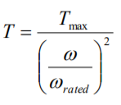
torque |  |  | Zona alta velocidad |  |  |  | 90.2 | 10 | 151.1315506 | 7.071067812 | 0.04678750257
87.2953607 |  |  | zona final del mapa |  |  |  |  |  |  |  | 0.04329502125
max stator current
70

Motor power limit ramp (A implementar) | Nm | RPM | rad/s | Potencia |  |  |  |  | Masa Motor Kg | 15 | radio motor | 0.15
MTPA | 100.00000 | 10 | 1.047197551 | 104.7197551
MTPA | 100.00000 | 200 | 20.94395102 | 2094.395102 |  |  | Momento de inercia | J | 0.16875
MTPA | 100.00000 | 300 | 31.41592654 | 3141.592654
Zona Potencia contante | 100.00000 | 381.97186 | 40 | 4000
Zona Potencia contante | 70.73553026 | 540 | 56.54866776 | 4000
Zona Potencia contante | 63.66197724 | 600 | 62.83185307 | 4000
Zona Potencia contante | 56.17233286 | 680 | 71.20943348 | 4000
Zona alta velocidad | 28.14477323 | 720 | 75.39822369 | 2122.065908
Zona alta velocidad | 9.118906528 | 800 | 83.7758041 | 763.9437268
RPM vs Torque
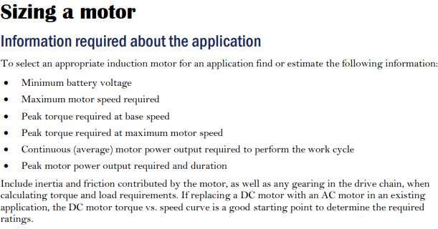

Encoder Configuration(Set Up) | valor | unidad | rango | comentario | referencia
Encoder Pull Up for AB | Disabled | - |  | 0 AB Pullup disabled(el encoder crolador por voltaje), 1 AB pull up enabled (encoder is open-colector or current sink), QUIZAS SE DEBA DEJAR EN CERO
Encoder Supply | 5 | V |  | Alimentacionn encoder
Encoder Type | UVW invert only | - |  | Tipo de encoder
Encoder Offset 1 | 0 | º |  | ENcoder adicional en caso que falte rango
Encoder Offset 2 | 0 | º |  | ENcoder adicional en caso que falte rango
UVW latency select | UVW using fine adjust | - |  | los otros son sincos
UVW latency fine adjust | 0 | us |  | tiempo de latencya apliacado en caso de que se aplique UVW fine adjust, esta en 0
Parametros SINCOS | Valores predeterminados | - |  | Todo lo asociado a SINCOS tiene los valores predeterminados, deberian dejarse en 0 para desactivar
Conexion de fases de a pares con motor qs | M1U-C, M2V-B, M3W-A

Control Gains
Current Control | valor | valor corregido | unidad | unidad corregida | rango | comentario
Current control porportional gain (Kp) | 5.398 | 0.53546 | - | V/A ,phase volts rms por phase amps rms
Current control integral gain (Ki) | 0.00497 | 3.94 | - | V/A/s
D-axis Kp | 0 | - | -
D-axis Ki | 0 | - | -
 |  |  |  | En caso de no establecer ganacias en el eje D, estas son las mismas que para el Eje Q
 |  |  |  | Si no existe demanda de torque la corriente d estara presente en el mootor como flujo y el motor respondera a demandas de torque, para guardar energia se puede dejar en 0 la corriente de magnetizacion
 |  |  |  | Para el lazo de control de corriente, la demnada de toeque del aceleradxor se convierte en un corriente de referencia para el lazo interno de corrinete. Con estas corrientes se calcula las demandas de voltaje de cada fase(en caso del modelo IQD que se tiene son voktajes UQD) Las demandas de voltaje se convierten en señales PWM de cada fase usando SVM. Liego, existe una medida interna de la corriente de salida
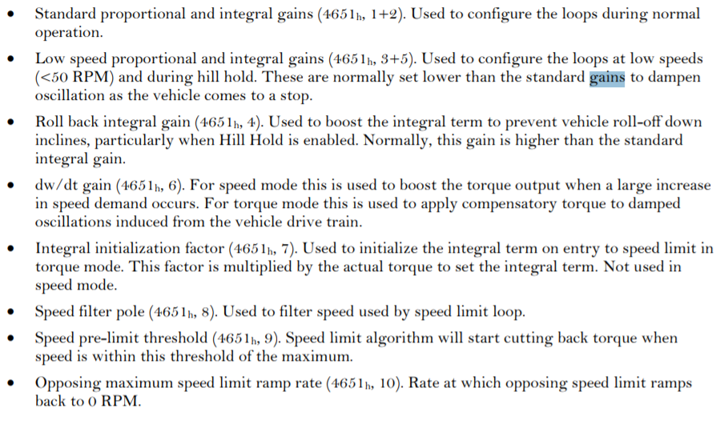
Control Gains
Speed limit control | valor | valor corregido | unidad | unidad corregida | rango | comentario
Speed control porportional gain (Kp) | 0.8 | 0.53546 | - | V/A ,phase volts rms por phase amps rms
Speed control integral gain (Ki) | 0.00497 | 3.94 | - | V/A/s
Low Speed proportional gain | 0 | 0 | - | -
Rollback integral Gain | 0 | 0 | - | - |  | for anti rollback duing hill hold y puede ponerse tipicamente mayor que la Ki
Low speed integral gain | 0 | 0 | - | -
dw/dt | 0 | 0 | - | - |  | GearBox drivetrain damping gain
Integral initialization factor | 0 | 0 | - | - |  | Determina como el limite de velocidad integral se inicializa al empezar a limitar
Speed calculation filter pole | 0 | 0 | - | - |  | En 0 se usa el ecoder por defecto 9Hz para UvW, P = e^(-0,005*2*pi*fc), frecuencia de corte deseada para el filtro
Pre-limit speed | 0 | 0 | rpm | - |  | definable speed pre-limits
Maximum speed limit ramp down rate | 1000 | - | rpm/s | - |  | Tasa de desaceleracion maxima permititada al intentar hacer la rampa de velocidad denuevo 0RPM, speed limit que se opone y el nomal es el speed limit ramp rate
 |  |  |  | En caso de no establecer ganacias en el eje D, estas son las mismas que para el Eje Q

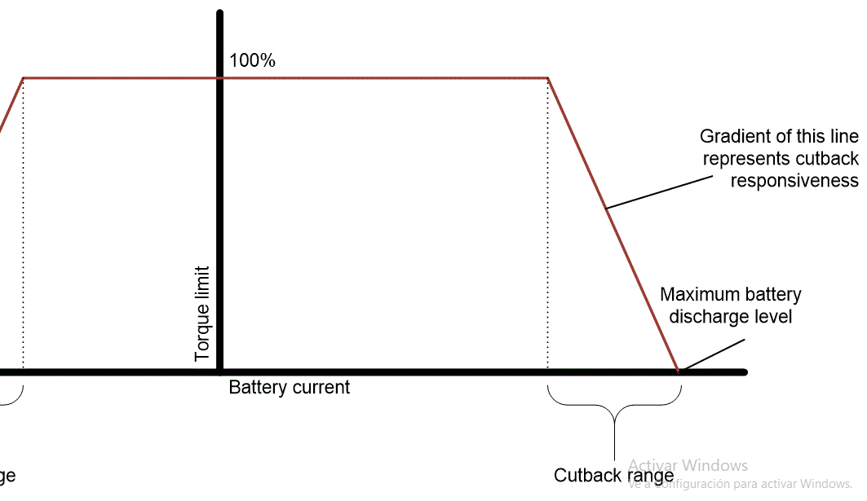
Battery current limit(torque conditioner)
DC current limit | valor | unidad | rango | comentario
Maximun battery charge currnet | -40 | A |  | limite inferior de corriente y limite de torque
Maximum battery discharge currnet | 60 | A |  | Limite superior
cutback range | 1 | A |  | Donde corta el limite
Battery current estimation correction factor | 1 | - |  | factor de correccion de la corriente ,1 sin correccion
Battery current limit integral gain | 10 | - |  | factor integral de la corriente

Battery current limit(torque conditioner)
Voltage torque-Cutback Map(motor )cutback | Voltage | Voltage Cutback Gain | Voltaje entre B+ y B- y sirve para la regeneracion debido al aumento del voltaje en la bateria, este valor debe ser menor o igual al app cutback
 | 0 | 0
 | 60 | 0
 | 60 | 0
 | 60 | 0
 | 60 | 0
 | 70 | 1
 | 120 | 1
 | 126 | 0
 | 126 | 0
Batery Aplication trackapp | Valor | Unidad
Batt Nominal VOltage | 105 | V
Batt Overvolt Protection - Over voltage star cutback | 125 | V
Batt Overvolt Protection - Over voltage limit | 130 | V
Batt Undervolt Protection - Under voltage star cutback limit | 65 | V
Batt Undervolt Protection - Under voltage limit | 60 | V

Batt DC current limit | valor | unidad | comentario
Battery Current limit data source | Use max currents only | -
Maximum battery discharge current | 60 | A | Utilizar capacidadd del banco y aumentar este valor al maximo del estator
Maximum battery recharge current | -40 | A | tener en cuenta valores de proteccion y quizas disminur este valor
Maximum battery discharge current in Drive Prf 1 | 40 | % | no lo estamos usando pero es el porcentaje del maximo puesto
Maximum battery discharge current in Drive Prf 2 | 40 | % | no lo estamos usando pero es el porcentaje del maximo puesto
Maximum battery discherge power | 4 | Kw | dejar en maximo electrico de los motores, el valor de 4kw es mecanico
Maximum battery recharge power | -2 | Kw | Es el nominal del motor, quizas sea mejor dejar en un valor menor por proteccion safety limit
Precharge level | 90 | % | Voltaje de alimentacionde capacitores de eletronica utilizando el % de las baterias
Minimun precahrge level | 10 | V | el voltaje mínimo del capacitor que debe alcanzar el circuito de precarga antes de permitir que se cierre el contactor de línea
Max Vbat- Vcap for contactor close | 0 | V | 0 desabilitado, maxima diferencia de voltaje entre Vbat y Vcap para que el contactor se cierre
Contactor Voltage Pull-In voltage | 12 | V | Configuracion de pull-in y hold in voltages para el manejo de las salidas del contacor | El software de control comienza en la siguiente secuencia: 1 Se cargan los capacitores de entrada con el porcenteje estipulado de la bateria y usndo el jkey switch, 2 Se cierra el contartor, 3 en operacional el motor esta listo para demandas
Contactor Voltage Pull In Time | 2 | Seg
Contactor Voltage Hold in voltage | 9 | V
Line Contactor Dropout | Enabled |  | Parameters to configure line contactor dropout fucntion
Line conctactor drop out timer | 1 | Seg
Line Contactor Welded Fault | Enabled

Configuracion S.CURVE value oara demandas de torque | valor | rango | unidad | Comentario
 | 0 | 0-11
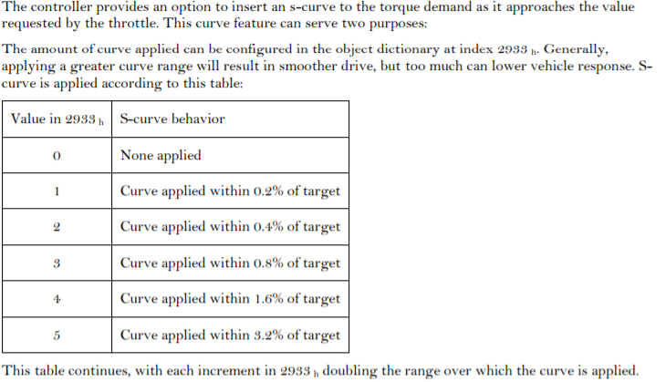
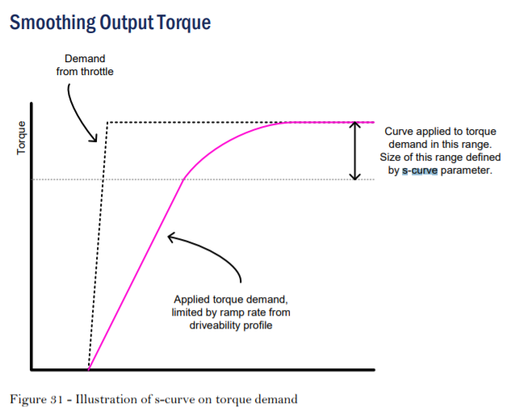

Configfuracion PWM | valor | rango | unidad | Comentario
PWM Switching frecuency | 8 | 8 o 12 KHz | kHz | Frecuencia de switcheo de los 6-swtich Mofet bridge

Entradas Analogicas | valor | rango | unidad | Comentario | wirfe off detection para el aceleraxr

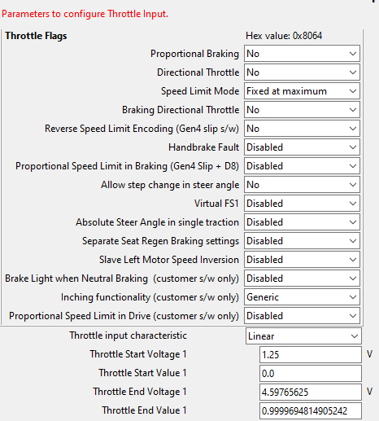
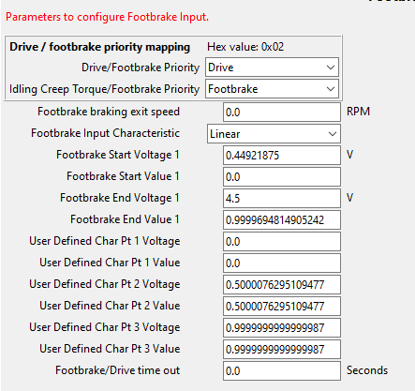

wire off detection para entradas analogicas | En los regustros 46c0 al 46c4 deninir los voltajes de entrada pemirtiros

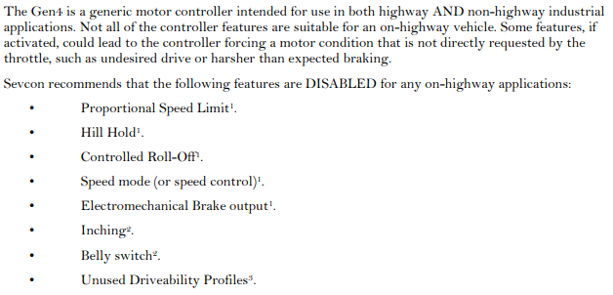
 | c
Caracteristicas desactivadas para el manejo en carretra
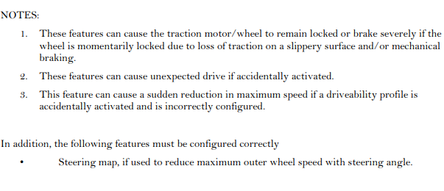

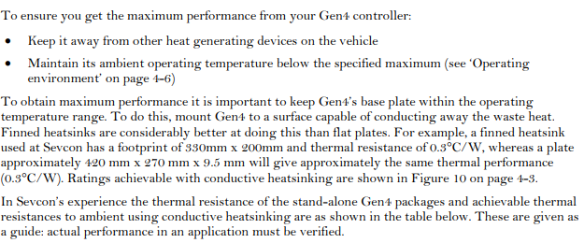
Caracteristicas termicas
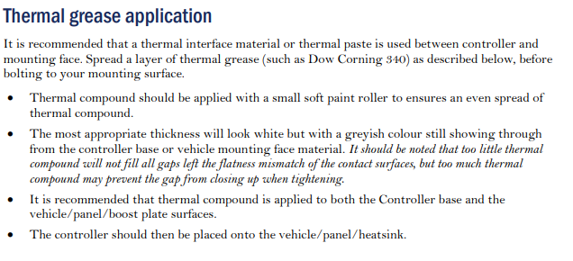

EDS | Crear el EDS en el esclavo para evitar que se vuelva a preoperatciobnl al encenderce
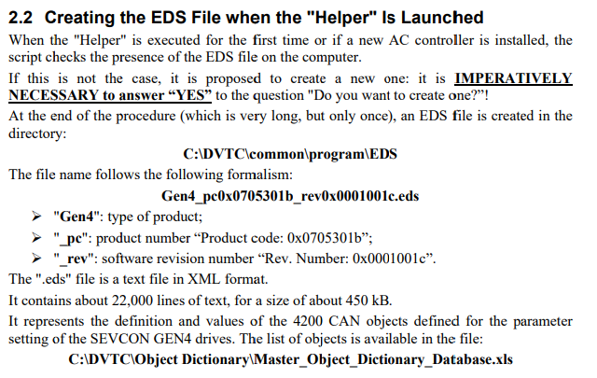

Configuración Master Slave
1) Configurar cada nodo por separado antes de cominucar por CANopen | Master Nodo 1, Slave Nodo2
2)Configurar Sync COB-ID para el master y el slave (0x1005) | Master 0x40000080, Slave 0x00000080, Intervalo entre mensajes(SYNC rate) 20us
3) Configurar EMCY en master y slave ; 0x80+Nodo ID | Master 0x00000081, Slave 0x00000082
4) Configure la tasa a la cual el nodo envia heartbeat message (0x1017). Hearbeat producer
5) Configure la tasa a la cual se consume mensajes heartbeat (0x1016) A consumer should be configured for each node to be monitored. | Heartbeats debe configurarse correctamente para el manejo correcto de errores de red. los El nodo maestro debe monitorear los latidos de todos los nodos esclavos. Los nodos esclavos deben, como mínimo, monitorear los latidos del nodo maestro

Caracteristicas del motor | El registro 4610 no esta y el segundo mapa se activa con drive profile 1 o cuando exite frenado, se puede establecer

Configuraciones adicionales asociadas al algoritmo en PMAC

